Detalhamento_Avarias
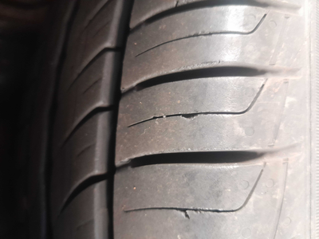
Detalhamento da Cobrança

Cliente | xxxx
Contrato: | xxxx

Placa: | SHV0I92 |  | VALOR TOTAL
Modelo: | HB20 SENSE 1.0 12V FLEX 4P C/AR |  | R$135.00
Cor: | BRANCO ATLAS

1 | Troca jogo de calotas | Valor | R$135.00

